Накладная-№3
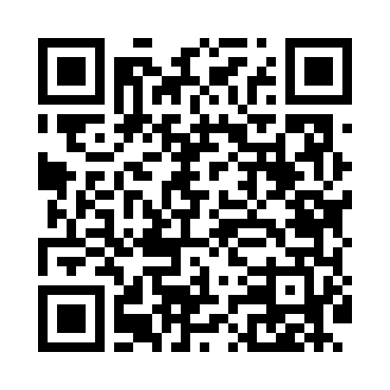
Номер товарно-транспортной накладной: |  |  | Торговый представитель: Саидкулов Абдулазиз Абдумажид угли
Поставщик: Toshkent falcon fly 2 |  |  | Телефон торгового представителя: +998915884575
Дата отгрузки: 05.12.2025 |  |  | Контрагент: """" Klient
Дата консигнации: |  |  | Адрес:
Доставщик: |  |  | Телефон:
Телефон доставщика:
Время заказа: 05.12.2025 10:14:50
№ | Штрих-код | Название товаров (работ,услуг) | Количество | Количество в кейсе | Цена | Сумма
 |  |  | 71 |  |  | 159.7
1 | 6983321693660 | Ложка DB-3-118 | 6 | 6 шт. | 2 | 12
2 | 6984321694664 | Вилка 6 DB-3-119 | 6 | 6 шт. | 2 | 12
3 | 6985321695668 | Ложка 6 DB-3-120 | 6 | 6 шт. | 1.80 | 10.80
4 | 6678920192484 | Металл қошиқча DB-92-48 | 6 | 6 шт. | 2 | 12
5 | 6678920192491 | Металл санчқи DB-92-49 | 6 | 6 шт. | 2 | 12
6 | 6678920192507 | Металл қошиқча DB-92-50 | 6 | 6 шт. | 1.80 | 10.80
7 | 6905621392340 | Ложка DB-92-34 | 6 | 6 шт. | 2.80 | 16.80
8 | 6905621392357 | Металл санчқи DB-92-35 | 6 | 6 шт. | 2.80 | 16.80
9 | 6905621392364 | Ложка Вилка DB-92-36 | 6 | 6 шт. | 2 | 12
10 | 2010883199133 | Кошик Арзон роза 10 пс HS-78-16 | 10 | 10 шт. | 0.70 | 7
11 | 6933561347809 | Ложка 12.5,6pcs DB-3-136 | 5 | 5 шт. | 1.10 | 5.50
12 | 6933228838268 | Металлическая подставка для посуды KD60-322,D ish Rack DB-2-240 | 2 | 2 шт. | 16 | 32
Итого: 159.7$|->UZS: 1,996,250.00

